Fig. 5.1.1
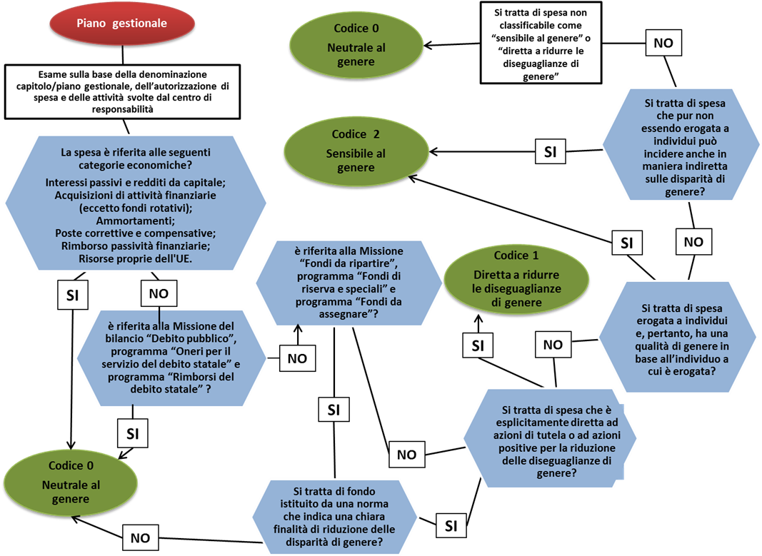
Figura 5.1.1: Riclassificazione delle spese secondo una prospettiva di genere a livello di piano gestionale

Fig.5.3.1-5.3.12
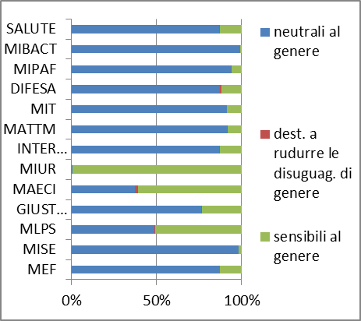
Figura 5.3.1: Spese del bilancio Stato (al netto delle spese del personale dei programmi del bilancio) riclassificate secondo una prospettiva di genere. Impegnato a rendiconto 2017. Miliardi di euro e percentuale.

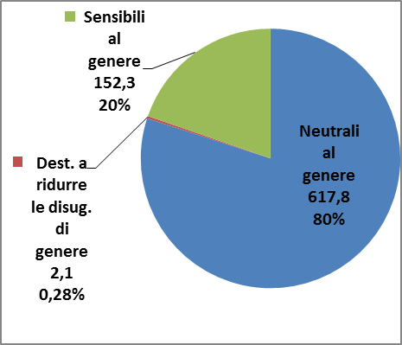

Figura 5.3.2: Spese destinate a ridurre le disuguaglianze di genere (al netto delle spese del personale dei programmi del bilancio). Impegnato a rendiconto 2017. Milioni di euro e percentuale.

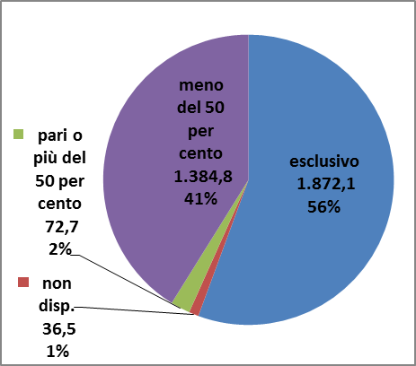

Figura 5.3.3: Spese destinate a ridurre le disuguaglianze di genere, per missione (al netto delle spese del personale dei programmi del bilancio). Impegnato a rendiconto 2017. Miliardi di euro e percentuale.

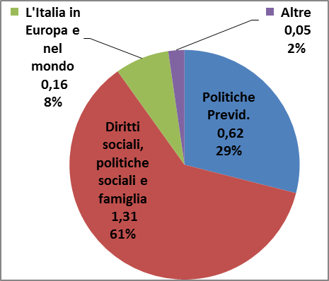

Figura 5.3.4: Spese destinate a ridurre le disuguaglianze di genere (al netto delle spese del personale dei programmi del bilancio) per categoria economica. Impegnato a rendiconto 2017. Miliardi di euro e percentuale.

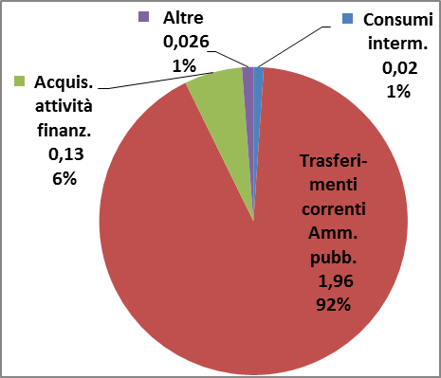

Figura 5.3.5: Spese destinate a ridurre le diseguaglianze di genere (al netto delle spese del personale dei programmi del bilancio): trasferimenti correnti ad amministrazioni pubbliche. Impegnato a rendiconto 2017. Miliardi di euro e percentuale.

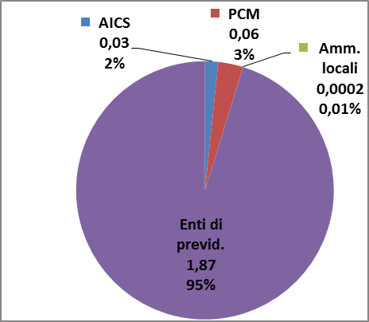

Figura 5.3.6.: Spese sensibili al genere per categoria economica (al netto delle spese del personale dei programmi del bilancio) . Impegnato a rendiconto 2017. Miliardi di euro e percentuale.

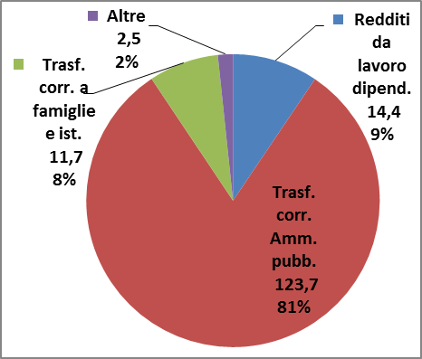

Figura 5.3.7: Spese sensibili al genere per Missione (al netto delle spese del personale dei programmi del bilancio). Impegnato a rendiconto 2017. Miliardi di euro e percentuale.

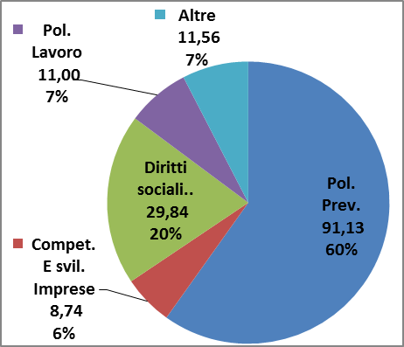

Figura 5.3.8: Impegnato a rendiconto 2017 (al netto delle spese del personale dei programmi del bilancio) per Ministero e classificazione di genere.

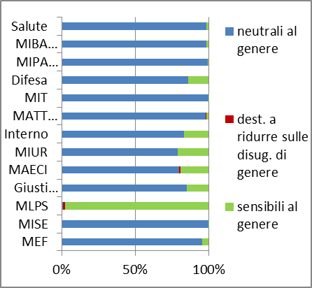

Figura 5.3.9: Spese destinate a ridurre le disuguaglianze di genere (al netto delle spese del personale dei programmi del bilancio), per Ministero. Impegnato a rendiconto 2017. Miliardi di euro e percentuale.

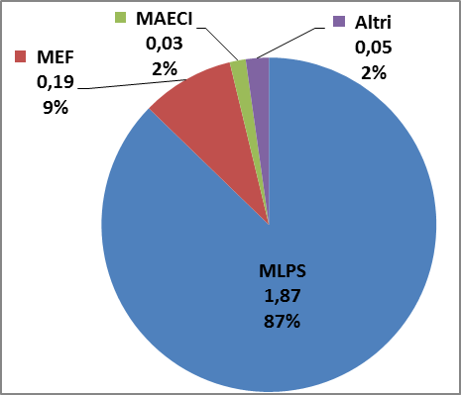

Figura 5.3.10: Spese neutrali al genere (al netto delle spese del personale dei programmi del bilancio) per titolo. Impegnato a rendiconto 2017. Miliardi di euro e percentuale.

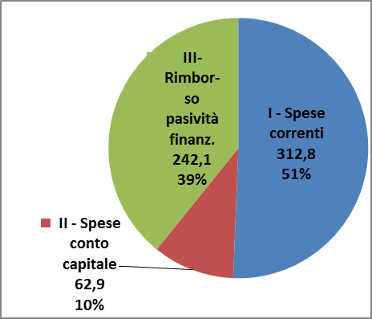

Figura 5.3.11: Ripartizione secondo una prospettiva di genere delle spese per il personale dei programmi del bilancio, per Ministero. Impegnato a rendiconto 2017. Miliardi di euro e percentuale.

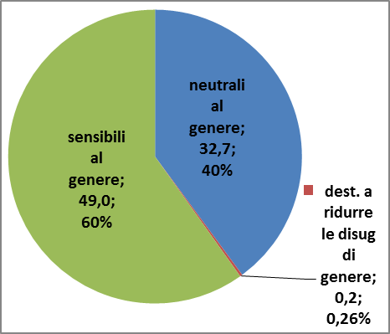

Figura 5.3.12: Ripartizione secondo una prospettiva di genere delle spese per il personale dei programmi del bilancio, per Ministero. Impegnato a rendiconto 2017.

